PASAPORTE DATOS
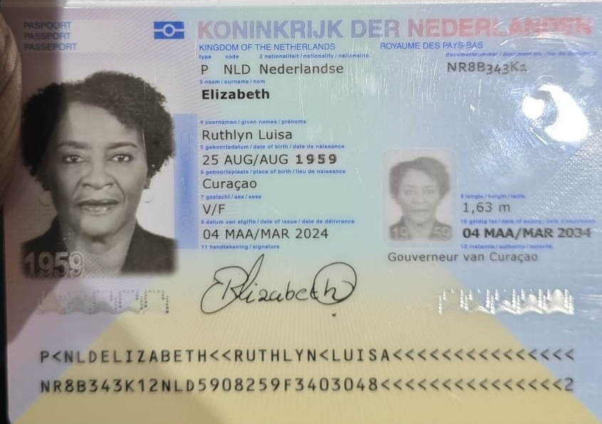
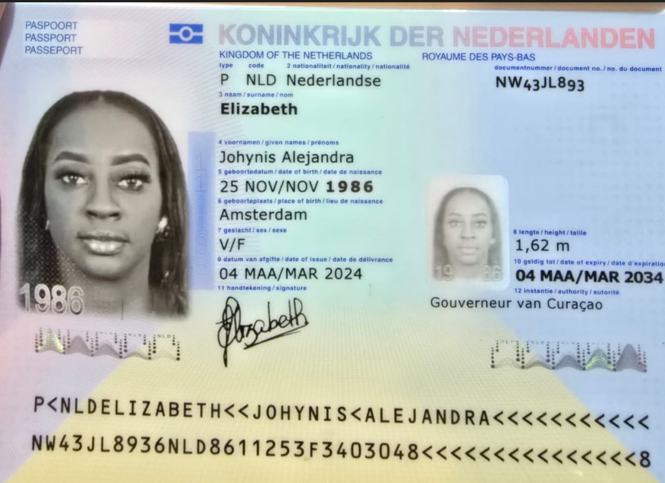
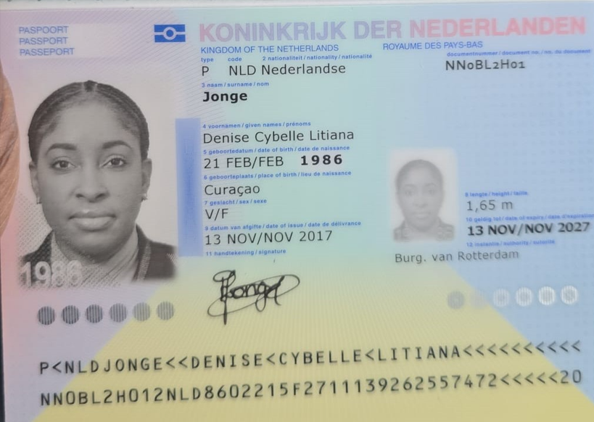

Nombre | Ruthlyn | Nombre | Johynis | Nombre | Denise
Nombre | Luisa | Nombre | Alejandra | Nombre | Cybelle
Apellido | Elizabeth | Apellido | Elizabeth | Nombre | Litiana
Apellido de casada |  | Apellido de casada |  | Apellido | Jonge
Género: . | Femenino | Género: . |  | Género: . | Femenino
Pasaporte | NR8B343K1 | Pasaporte | NW43JL893 | Pasaporte | NN0BL2H01
Fecha de nacimiento | 25 August 1959 | Fecha de nacimiento | 1986-11-25 | Fecha de nacimiento | 1986-02-21
Edad | 66 | Edad |  | Edad | 39
Estado civil | Soltera | Estado civil |  | Estado civil
Dirección |  | Dirección |  | Dirección
Nacionalidad y domicilio: | Curazao | Nacionalidad y domicilio: |  | Nacionalidad y domicilio: | Curazao
Email: | Runancargo@gmail.com | Email: | elizabethjohynis@gmail.com | Email:
Teléfono | 59996839326 | Teléfono | 599 9 6839326 | Teléfono
Profesión | Logistica de transporte | Profesión |  | Profesión
RH |  | RH |  | RH
Seguro | SVB | Seguro |  | Seguro
Peso | 80 | Peso |  | Peso
Altura | 1.63 | Altura |  | Altura
Idioma | Papiamentu, Dutch, English, Spanish | Idioma
Estadia: | Chequeo general para descartar causas de síntomas de larga duración por una lesión retroareolar en la mama izquierda (BIRADS 4), con inflamación del ganglio linfático izquierdo y ductectasia derecha (BIRADS 3). Carcinoma aún no confirmado. Actualmente toma medicación para la hipertensión arterial y la fluencia vascular. Busca una segunda opinión sobre su diagnóstico y tratamiento quirúrgico. El asma, la hipertensión arterial y la dislipidemia son otras afecciones que necesita mejora |  |  | Idioma
Salud

CONFIRMACIÓN PAX 1
 |  | Trasversal 39 # 74B 10, LAURELES
MASTOLOGIA | CARDIOLOGIA | HOTEL INNTU
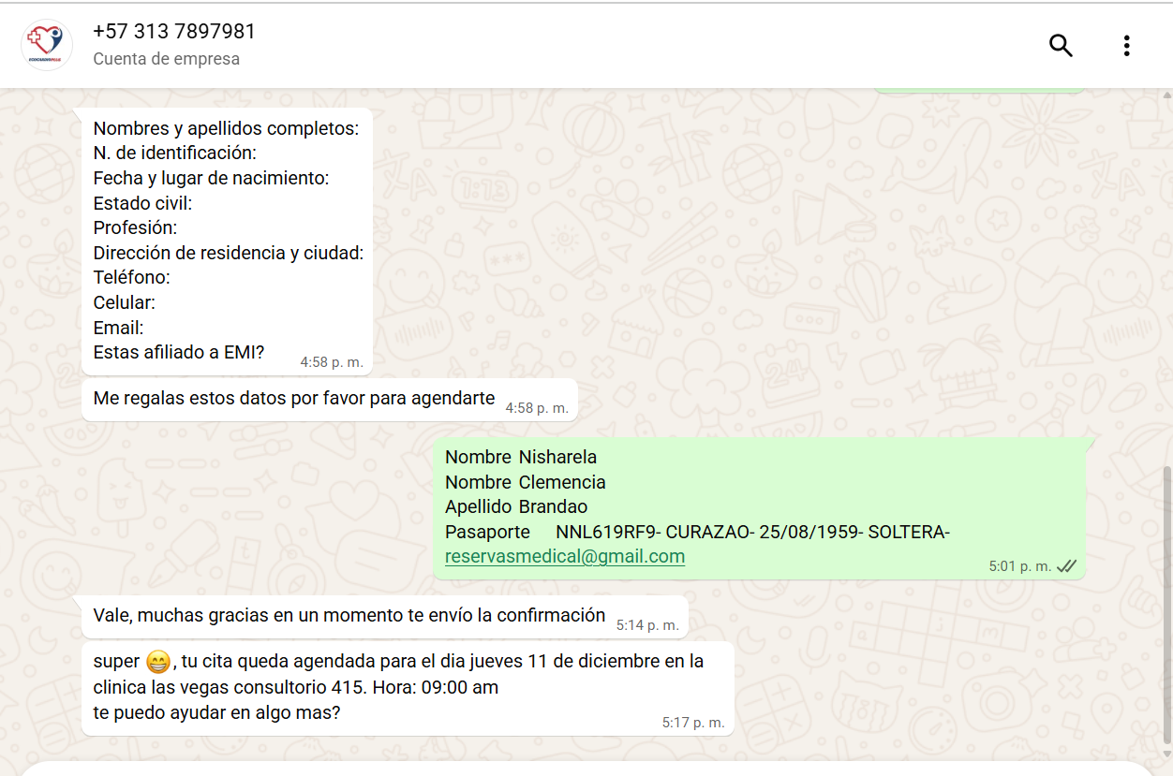
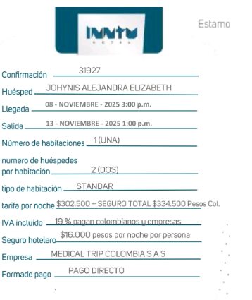
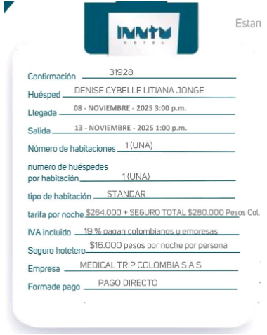

ONCOLOGIA

Cirugía Plástica y Reconstructiva- Neumología- PET SCAN

VUELO

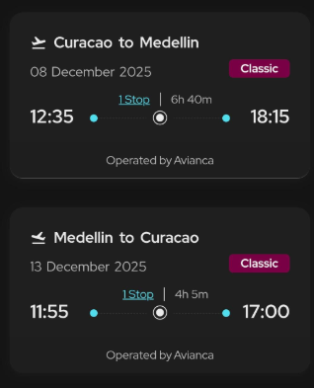
CHAD3U

